Sheet1
id | name | points
1 | 禄爱国 | 97
2 | 禄抗美 | 95
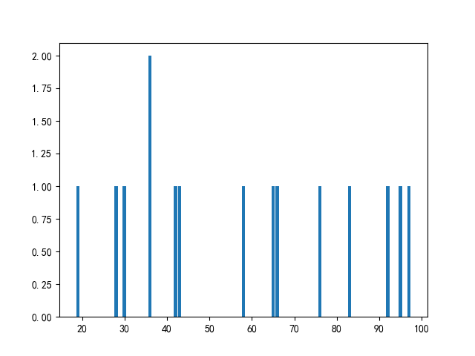
3 | 李援朝 | 65
4 | 王爱国 | 30
5 | 钱抗美 | 58
6 | 刘中北 | 19
7 | 吴抗美 | 92
8 | 孙大 | 36
9 | 钱伟 | 28
10 | 郑杰 | 36
11 | 吴超 | 66
12 | 李中北 | 76
13 | 禄杰 | 43
14 | 刘超 | 42
15 | 吴大 | 83

